Hoja1
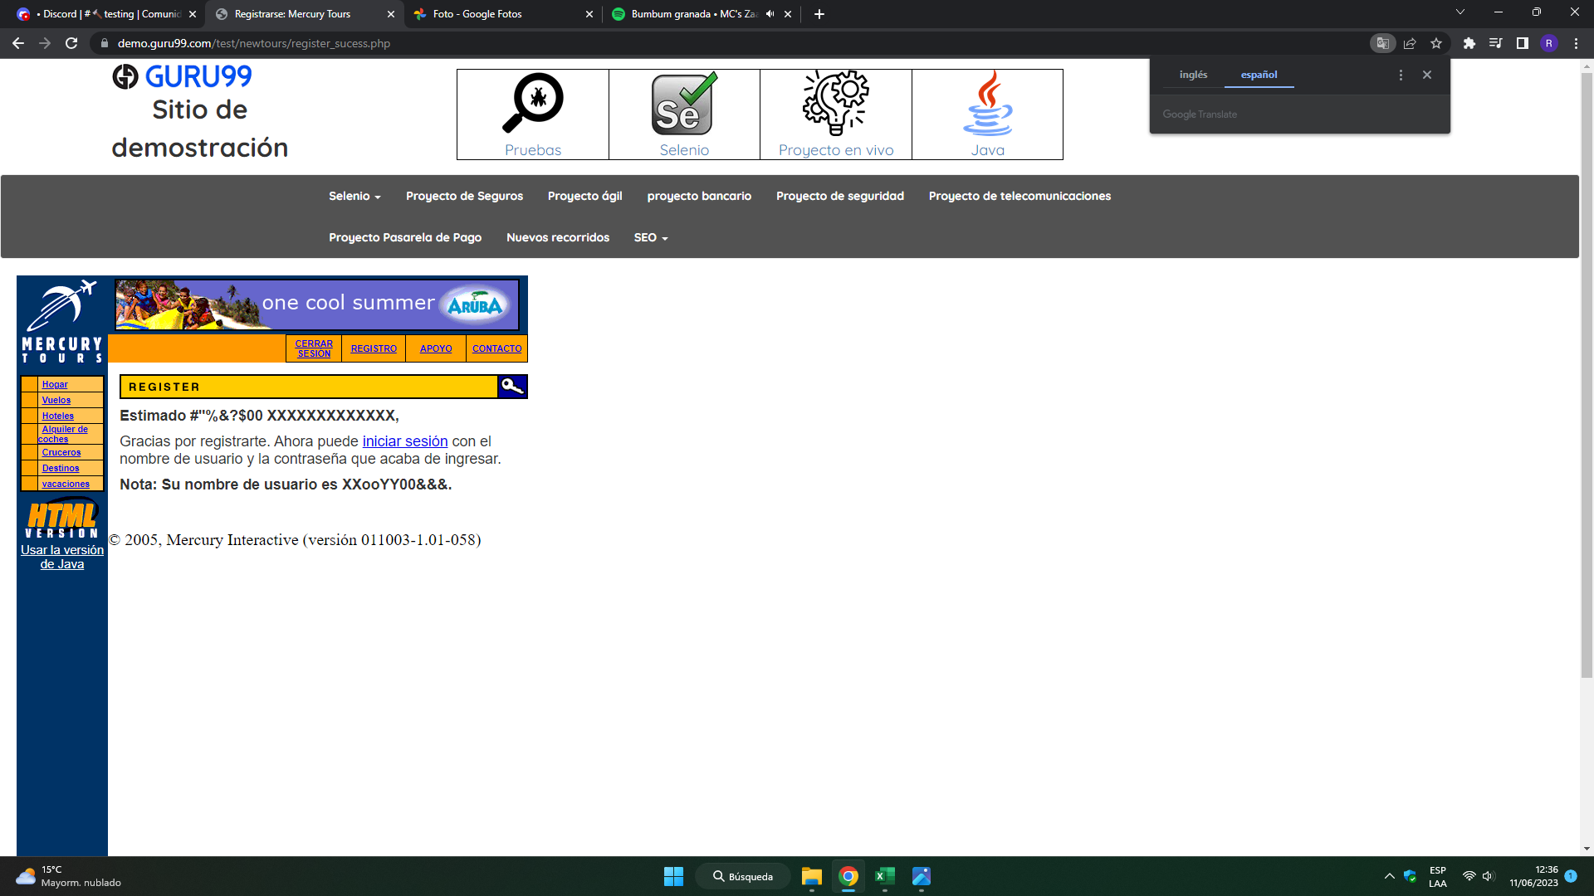
Caso de Prueba- Baez Rosana
Descripción de un caso negativo y un caso positivo del sitio web: https://demo.guru99.com/test/newtours/

Nombre del Proyecto: Demo.guru |  |  | ID Caso de Prueba: | CP-001
Ambiente de Prueba: | Web/Registro de la cuenta
Autor Caso de Prueba: |  | Rosana Baez
Propósito:
Registro en la página Demo.guru

Id |  | CP-001

Tipo |  | Positivo

Nombre |  | Acceso a la cuenta, mediante registración de los datos.

Objetivo |  | Se intenta verificar el correcto acceso a la cuenta con datos
 |  | correctos.
Resultado Esperado |  | Que se pueda ingresar a la web, sin problema con los datos
 |  | del cliente
Precondiciones |  | Que la página esté funcionando correctamente al momento
 |  | de realizar el registro de los datos para el acceso.
Datos de entrada |  | Se utiliza los datos del cliente como nombre, apellido,
 |  | teléfono, correo electrónico, dirección,etc.
Número y Pasos |  | 1. Ingresar a la página: https://demo.guru99.com/test/newtours/register.php
 |  | 2. Ir a la sección Registro para completar la informacion del contacto:
 |  | 3. Nombre de pila: Rosana
 |  | 4. Apellido: Baez
 |  | 5. Teléfono: 3624520169
 |  | 6. Correo electrónico: rosanabaez_01@hotmail.com
 |  | 7. Completar la información de envío:
 |  | 8. Dirección: Jujuy 367
 |  | 9. Ciudad: Resistencia
 |  | 10. Provincia del estado: Chaco
 |  | 11. Código postal: 3500
 |  | 12. País Argentina
 |  | 13. Informacion del usuario:
 |  | 14. Nombre de usuario: RosanaBaez
 |  | 15. Contraseña: prueba1
 |  | 16. Confirmar contraseña.
 |  | 17. Enviar los datos para comprobación del sistema.
 |  | Resultados Obtenidos
Resultado: | Pasó
Seguimiento: | Seguir |  | Severidad: Baja
Evidencia: | Registración exitosa.

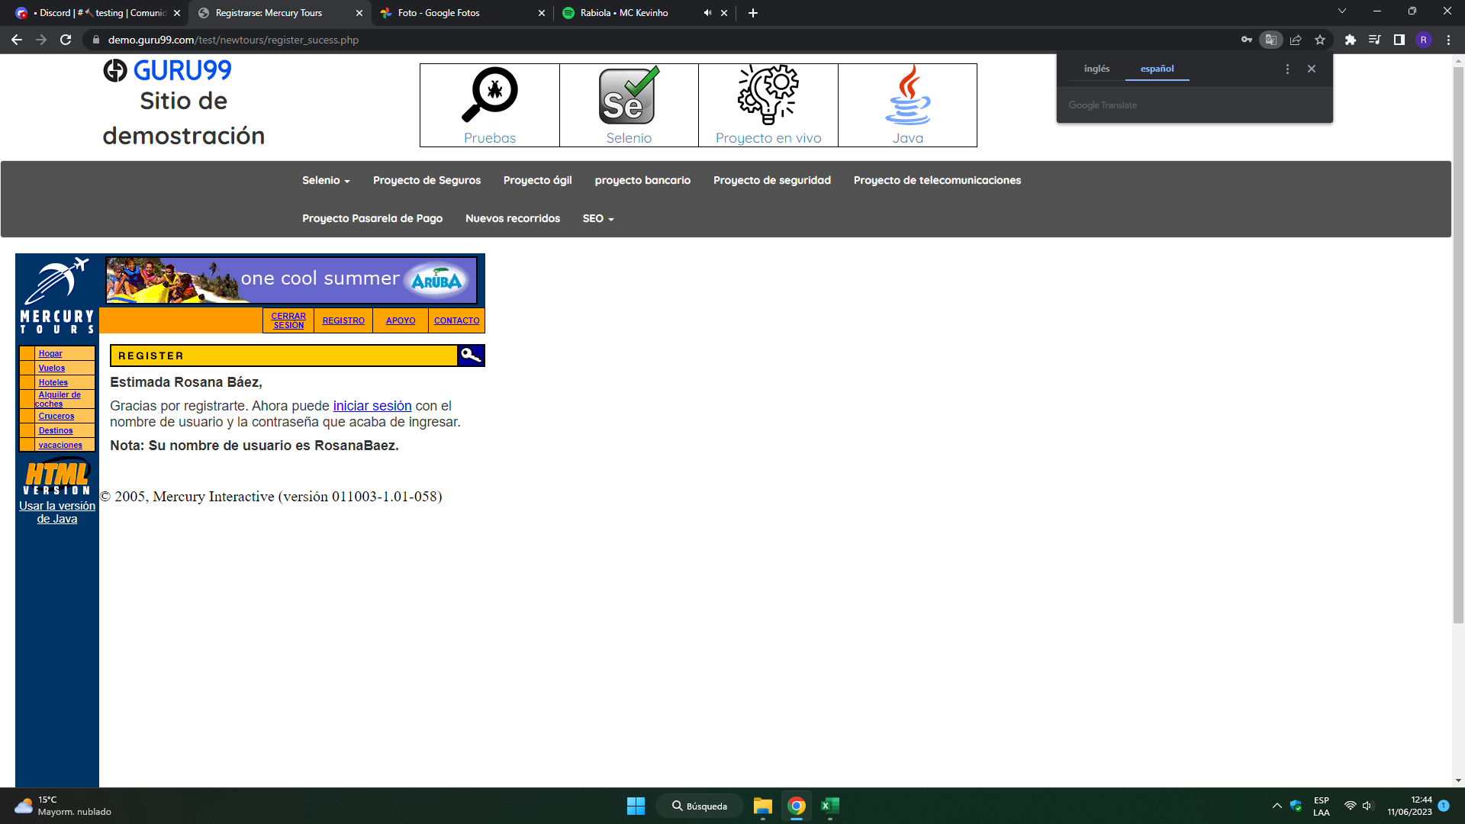

Propósito: |  |  | ID Caso de Prueba: | CP-002
Error en la página Demo.guru

Id |  | CP-002

Tipo |  | Negativo

Nombre |  | Acceso a la cuenta, mediante registración de los datos.

Objetivo |  | Se intenta verificar el acceso a la cuenta.

Resultado Esperado |  | Que el sistema no deje registrarse al presentarse
 |  | datos incorrectos. Y dé información porque no se pudo ingresar.
Precondiciones |  | Que la página esté funcionando correctamente al momento
 |  | de realizar el registro de los datos para el acceso.
Datos de entrada |  | Se utiliza los datos del cliente como nombre, apellido,
 |  | teléfono, correo electrónico, dirección,etc.
Número y Pasos |  | 1. Ingresar a la página: https://demo.guru99.com/test/newtours/register.php
 |  | 2. Ir a la sección Registro para completar la informacion del contacto:
 |  | 3. Nombre de pila: #"%&?$00
 |  | 4. Apellido: XXXXXXXXXXXXX
 |  | 5. Teléfono: 0000000000
 |  | 6. Correo electrónico: xxoo@no importa.com
 |  | 7. Completar la información de envío:
 |  | 8. Dirección: 0
 |  | 9. Ciudad: El mundo de las hadas.
 |  | 10. Provincia del estado: Chaco
 |  | 11. Código postal: 3500
 |  | 12. País Argentina
 |  | 13. Informacion del usuario:
 |  | 14. Nombre de usuario: XXooYY00&&&
 |  | 15. Contraseña: ***************
 |  | 16. Confirmar contraseña.
 |  | 17. Enviar los datos para comprobación del sistema.
 |  | Resultados Obtenidos
Resultado: | Falló
Seguimiento: | Seguir y corregir |  | Severidad: Alta
Evidencia: | Deja registrarse exitosamente ingresando cualquier cosas y no informa los errores.
 | Si se inicia sesión e ingresa otra contraseña igual permite el acceso.

